Hoja1
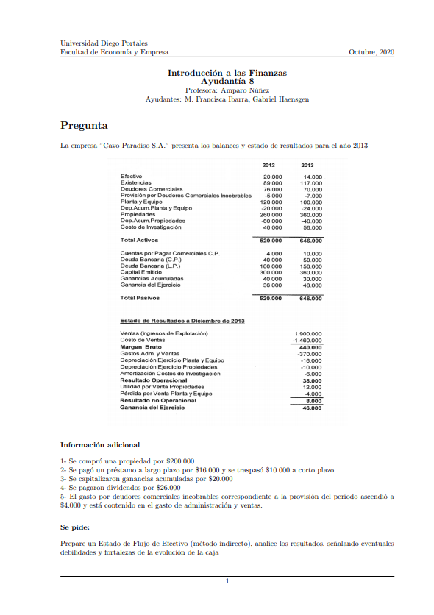

 |  | FONDOS PROVENIENTES DE OPERACIONES | 2013
 |  |  |  |  | deudores comerciales incobrables
 |  | ganancia del ejercicio | $46,000 |  | -5000 | -7000
 |  | MAS gastos que no son salida de efectivo |  |  | -2000
 |  | depreciación de ejercicio de planta y equipos | $16,000
 |  | depreciación de ejercicio propiedades | $10,000
 |  | amortización costos de investigación | $6,000
 |  | pérdida por venta de planta y equipo | $4,000
 |  | gasto por deudores incobrables | $2,000

 |  | MENOS ingresos que no son salida de efectivo
 |  | utilidad por venta propiedades | -$12,000 |  | cuentas por pagar comerciales
 |  |  |  |  | 4000 | 10000
 |  | MAS aumento en pasivos corrientes operacionales |  |  | 6000
 |  | aumento en cuentas por pagar comerciales c.p. | $6,000
 |  |  |  |  | deudores comerciales
 |  | MENOS disminuciones en pasivos corrientes operacionales | $0 |  | 76000 | 70000
 |  |  |  |  | 6000
 |  | MAS disminución en activos corrientes distintos a caja
 |  | disminución deudores comerciales | $6,000
 |  |  |  |  | existencias
 |  | MENOS aumento en activos corrientes distintos a caja |  |  | 89000 | 117000
 |  | aumento existencias | -$28,000 |  | 28000

 |  | TOTAL PROVENIENTE DE OPERACIONES | $56,000

 |  | FONDOS PROVENIENTES DE FINANCIAMIENTO |  |  | deuda bancaria L.P. |  |  |  | capital emitido
 |  | créditos |  |  | 100000 | 150000 |  |  | 300000 | 360000
 |  | obtención de préstamo L.P | $76,000 |  | 50000 | recibo de prestamo |  |  | 60000
 |  | pago préstamo | -$16,000 |  | 16000 | pagamos prestamo |  |  | 20000 | capitalización ganancias acumuladas
 |  |  |  |  | 10000 | transferimos a c.p. |  |  | 40000
 |  | patrimonio |  |  | 76000
 |  | aumento de capital | $40,000
 |  | pago de dividendos | -$26,000
 |  |  |  |  | 176mil | 160mil | 150mil
 |  | TOTAL PROVENIENTE DE FINANCIAMIENTO | $74,000

 |  | FONDOS PROVENIENTES DE INVERSIONES |  |  | propiedades
 |  | compra propiedad | -$200,000 |  | 260000 | 360000
 |  | venta propiedad | $82,000 |  | pero, hay una compra por 200.000… debería subir a 460.000
 |  | venta planta y equipo | $4,000 |  | se perdieron 100.000 inexplicables |  |  | 1
 |  | costo de investigación | -$22,000 |  |  |  |  |  |  |  | plata y equipo
 |  |  |  |  | cambio en depreciación |  |  |  |  |  | 120000 | 100000
 |  | TOTAL PROVENIENTE DE INVERSIONES | -$136,000 | ejercicio | 10000 | cambio en el periodo | 20000 |  |  |  | se perdieron 20,000 |  | 1

 |  | CAMBIOS DE EFECTIVO (SUMA DE TOTALES) | -$6,000 | dep. acumulada | 60000 | 70000 |  |  |  |  | ¿qué pasó con la depreciación?
 |  |  |  |  | hay 30.000 perdidos de dep. acumulada |  |  | 2 |  |  | partimos con -20.000
 |  |  |  |  |  |  |  |  |  |  | luego, en el periodo hubo depreciación -16,000
 |  |  |  |  | podriamos intuir que si se perdieron 100mil de propiedades y 30.000 de depreciación, se vendió una propiedad con valor libro 70.000 |  |  |  |  |  | deberiamos tener -36.000, pero tenemos -24000
 |  |  |  |  | 70000
 |  |  |  |  | el valor de la propiedad era de 70.000, pero tuvimos utilidad de 12.000 |  |  |  |  |  | Se perdieron -12.000 de depreciación p´lanta y equipos |  |  | 2
 |  |  |  |  | 82000
 |  |  |  |  |  |  |  |  |  |  | 8000 | era el valor real de los activos, pero hubo una perdida de 4000
 |  |  |  |  |  |  |  |  |  |  | el valor de la venta fue de 4000
 |  |  |  |  | costo de investigación
 |  |  |  |  | 40000 | 56000
 |  |  |  |  | empezamos con 40.000, y amortizamos 6.000
 |  |  |  |  | osea, deberiamos tener 34.000
 |  |  |  |  | hay un aumento inexplicable de 22.000

usos de efectivo | entradas de efectivo

estructura EFE método indirecto

FONDOS PROVENIENTES DE OPERACIONES | $1

ganancia del ejercicio
MAS gasto que no sea salida de efectivo
MENOS ingresos que no son salida de efectivo
MAS aumento en pasivos corrientes operacionales
MENOS disminuciones en pasivos corrientes operacionales
MAS disminución en activos corrientes distintos a caja
MENOS aumento en activos corrientes distintos a caja

FONDOS PROVENIENTES DE FINANCIAMIENTO | $2
créditos
patrimonio

FONDOS PROVENIENTES DE INVERSIONES | $3

cambio en efectivo | (1+2+3)

